Tabelle1
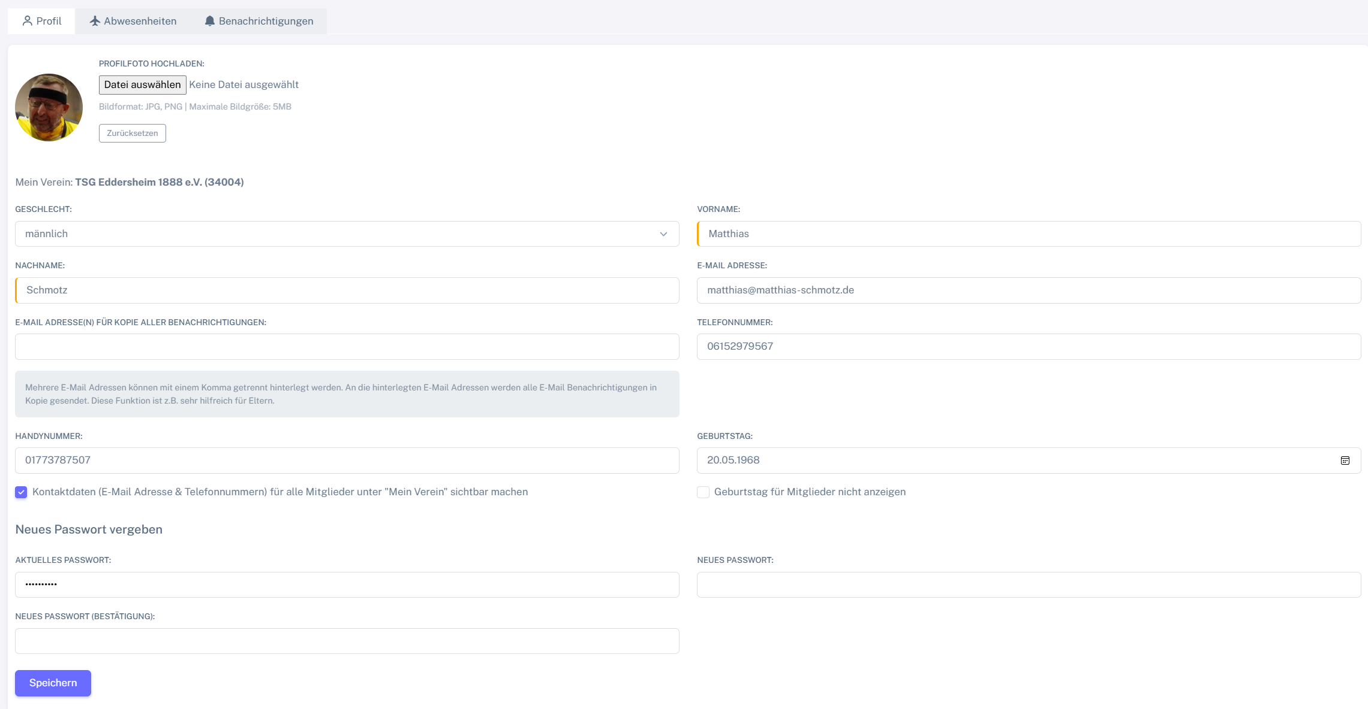
Chromium
Pixel9Pro_API35 | //android.widget.Image[@resource-id="uploadedAvatar"] | //android.widget.Button[@resource-id="profilePictureInput"] | ??? | //android.widget.Button[@text=""] | //android.view.View[@resource-id="gender"] | //android.widget.EditText[@resource-id="first_name"] | //android.widget.EditText[@resource-id="last_name"] | //android.widget.EditText[@resource-id="email"] | //android.widget.EditText[@resource-id="emails_copies"] | //android.widget.EditText[@resource-id="phone"] | //android.widget.EditText[@resource-id="mobile_phone"] | //android.widget.Spinner[@resource-id="birthday"] | //android.widget.CheckBox[@resource-id="public_contact_data"] | //android.widget.CheckBox[@resource-id="hide_birthday"] | //android.widget.EditText[@resource-id="current_password"] | //android.widget.EditText[@resource-id="new_password"] | //android.widget.EditText[@resource-id="password_confirmation"] | //android.widget.Button[@text="Speichern"]
Record / Control | picProfilfoto | butDateiAuswaehlen | labAusgewaehlteDatei | butZuruecksetzen | droGeschlecht | txtVorname | txtNachname | txtEmail | txtEmailAdressenKopie | txtTelefon | txtHandy | calGeburtstag | chkKontaktdaten | chkGeburtstagNichtAnzeigen | txtAktuellesPasswort | pwdNeuesPasswort | pwdNeuesPasswortBestaetigung | butSpeichern
Check defaults |  |  |  |  |  | Matthias | Schmotz

